Обложка ♦
♦ Аэрофлот ♦
Ferrari 250 GTO · Casino de Monte-Carlo · weekly grand prix status
Сводка за неделю · 21.08.2026 · в работе 83 · отгружено (FINISHED) 74

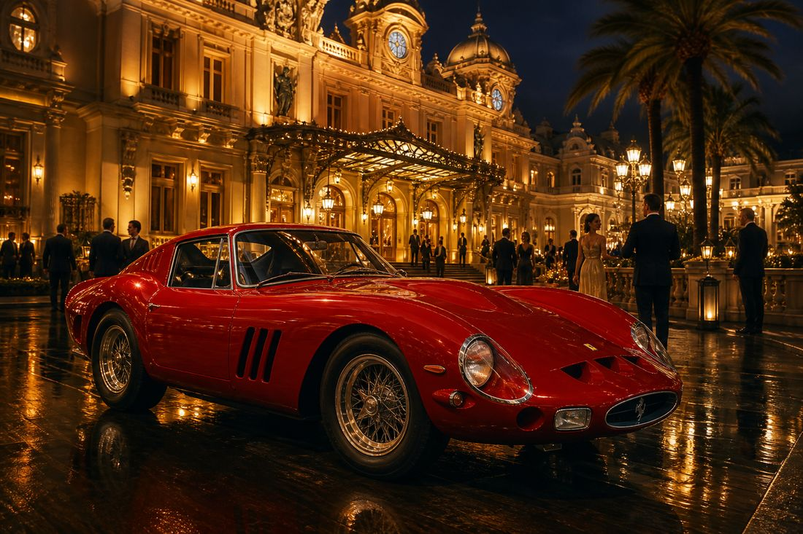




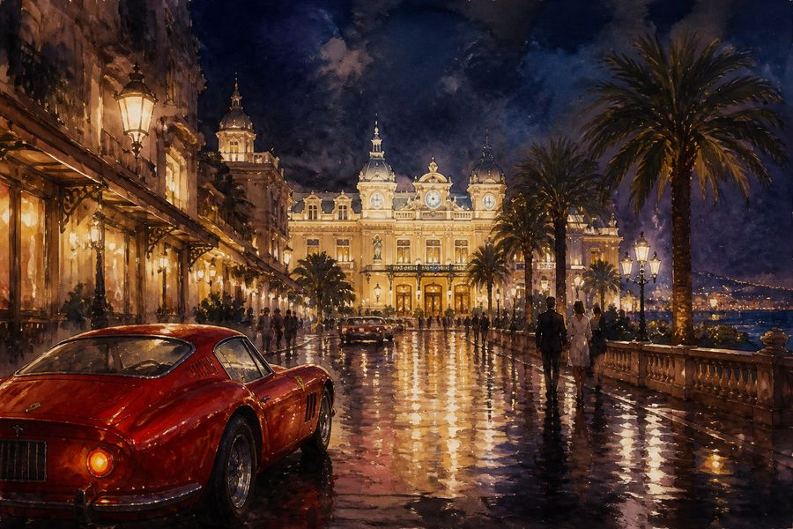
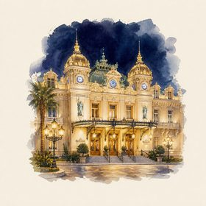




инструкция сомелье гран-при: смотреть кассу без суеты, хвалить команду, не расплёскивать шампанское 🥂

